본문
요구사항추적표
번호 | 요구사항ID | 요구사항명 | 요구사항정의 | 세부요구사항ID | 세부 요구사항 내용 | 요구사항처리결과 | 유형 | 출처 | 구분 (최초/추가/ 변경/삭제) | 일자 | 담당부서 | 요청자
1 | ECR-001 | UI/UX 플랫폼 도입 | 플랫폼 필수 기능 정의 | ECR-001-001 | O 개발환경 - 통합 개발환경(IDE) 제공 - 컴포넌트 기반 개발 지원 - 표준화된 개발 방식 제공 | O 개발환경 - egovframework, Spring 4.3.30.RELEASE를 기반 J2EE Based WebApplication 통합개발환경 구축. - Maven 프레임워크를 사용하여 의존성 라이브러리 및 Fraqmework 의존성, 공통모듈 관리. | Henergy-개발환경가이드_v0.7.pptx HEnergy-형상배포가이드_v0.7.pptx | 사업수행계획서 38p | 최초 | 2024-12-30
 |  |  |  | ECR-001-003 | O 데이터처리 - 대용량 데이터 처리 최적화 - 서버 통신 최적화 (압축 전송) - 다양한 포맷 지원 (XML, JSON, SSV 등) - 트랜잭션 기반 데이터 처리 - 실시간 데이터 처리 지원 | O 데이터처리 - XML, JSON, CSV 등의 데이터 포맷을 처리할 수 있도록 Apache Commons, Jackson 라이브러리를 적용하여 데이터 포맷 지원 기능을 제공. - JDBC 옵션설절을 통한 대용량 데이터 처리시 성능을 최적화. - 엑셀파일 다운로드시 실시간 다운로드 기능 제공. | 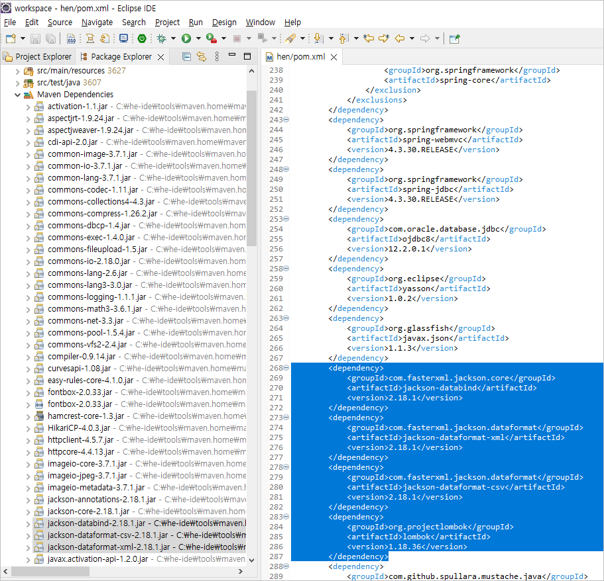 | 사업수행계획서 38p | 최초 | 2024-12-30
 |  |  |  | ECR-001-004 | O 개발생산성 - 자동 코드 생성 - 컴포넌트 재사용 - 배포 도구 제공 | O 개발생산성 - Jenkins를 통해 소스코드 빌드와 배포를 자동화. - Maven 빌드를 통해 컴파일, 패키징 및 정적 코드 분석 도구(PMD)를 도입하여 코드 품질을 관리. - 공통 모듈을 통해 재사용 가능한 소스코드와 개발 템플릿을 제공하여 중복작업을 최소화하고 코드의 일관성을 유지. | https://pmd.henergy.solar | 사업수행계획서 39p | 최초 | 2024-12-30
 |  |  |  | ECR-001-005 | O 운영 및 유지보수 - 로깅 기능 - 에러 처리 - 형상 관리 연동 | O 운영 및 유지보수 - log4j2를 활용하여 모든 업무 모듈에서 발생하는 로그를 통합적으로 수집 · 관리하는 구조를 구축. - System Exception, Bisuness Exception을 구분하여 DB 적재. - 서버 리소스 사용 및 장애감지등의 모니터링은 Gate-Alert 인하우스 개발제품으로 구현. |  | 사업수행계획서 39p | 최초 | 2024-12-30
2 | SER-001 | DB 접근제어 | DB 접근을 제어하고 모니터링하는 시스템 | SER-001-001 | O DB 접근을 통제하고 모니터링 한다. - 사용자 인증 관리 - 권한 세분화 - 쿼리 모티너링 - 암호화 적용 - 감사 로그 관리 | O DB 접근을 통제하고 모니터링 하는 솔루션 DBSafer 구축 - 사용자 인증 관리 및 식별 기능 - 정책 설정을 통한 DB 권한 통제 및 사용 이력 로깅 기능 - DB Safer 를 통하지 않은 모든 접속을 모니터링 및 통함 - 암호화 적용 - 감사데이타에 대한 실시간 모니터링 및 해당 시점의 로그에 접근하여 정확한 정보 제공 | NOS-TAD-2505(보안아키텍처정의서)_별첨 #2) DB접근제어시스템 | 사업수행계획서 32p | 최초 | 2024-12-12 | PI팀 | 임혜진
3 | SER-002 | DB 암호화 | DB 내에 저장된 데이터(개인정보 등)를 '해독이 불가능한 형식의 암호문으로 변환' 하는 시스템 | SER-002-001 | ○국가정보원이 검증한 암호화 모듈 탑재(암호화 알고리즘 명시) - 암호화 모듈에 대한 검증 및 유효기간을 확인할 수 있는 검증기관 발행 문서 제출 | ○국가정보원 KCMVP 인증 획득한 암호화 모듈인 CIS-CC 탑재한 D'Amo 도입 및 구축 (암호화 알고리즘 제공 ) - 암호화 모듈에 대한 검증 및 유효기간을 확인할 수 있는 문서 제출 | NOS-TAD-2505(보안아키텍처정의서)_NOS-TAD-2505(보안아키텍처정의서)_별첨 #3) DB암호화시스템 | 사업수행계획서 33p | 최초 | 2024-12-12 | PI팀 | 임혜진
 |  |  |  | SER-002-002 | ○ 모듈의 장애 발생시에도 업무의 연속성 보장 제공 | ○ 모듈의 장애 발생시에도 업무의 연속성 보장 제공 |  |  | 최초
 |  |  |  | SER-002-003 | ○ 암호화 시 DB서비스 중단없이 암호화 지원 | ○ 암호화 시 DB서비스 중단없이 암호화 지원 |  |  | 최초
4 | SER-003 | 서버 접근제어 | 서버 접근을 제어하고 관리하는 시스템 | SER-003-001 | O 서버 접근을 통제하고 모니터링 한다. - 실시간 모니터링 - 장애감지 모니터링 - 리소스 사용량 모니터링 - 로그 통함 관리 | O 서버 접근을 통제 하는 HIWARE 및 시스템 모니터링 솔루션 도입 - 실시간 세션 & 장애감지 모니터링 기능 구축 - 리소스 사용량 모니터링 - 로그 통함 관리 및 작업 이력 로깅 - 시스템 접근권한 통제 및 시스템 명령어 통제 기능 구축 - 패스워드 통합 관리 | NOS-TAD-2505(보안아키텍처정의서)_별첨 #1) 서버접근제어시스템 | 사업수행계획서 33p | 최초 | 2024-12-12 | PI팀 | 임혜진
5 | SER-004 | 웹 방화벽 | 웹 애플리케이션에 대한 공격을 탐지하고 방어하는 시스템 | SER-004-001 | O 웹 애플리케이션에 대한 공격을 탐지하고 방어한다. - SQL 인젝션 방어 - XSS, CSRF 방어 - 파일 업로드 제어 - 세션관리 | O 웹 애플리케이션에 대한 공격을 탐지하고 방어하는 WEBFRONT-K 도입 - SQL 인젝션 방어 - XSS, CSRF 방어 - 파일 업로드 제어 - 세션관리 | NOS-TAD-2505(보안아키텍처정의서)_7.3 웹방화벽 | 사업수행계획서 33p | 최초 | 2024-12-12 | PI팀 | 임혜진

